IIC
 |  |  |  | STM32 | ⑴ | ⑶ | ① | ② | ⑸⑹⑺⑻⑼⑽
第三十讲：IIC总线介绍 |  |  |  |  | ⑵ | ⑷ | ③ | ④ | ⑤⑥⑦⑧⑨⑩
 | IIC介绍：
 |  | 两根线，一个时钟一个数据，是一种同步通信方式，数据线上外设是线与的关系，数据线默认高组态（高电平）。
 | 物理层：
 |  | 两根线挂一堆设备

 |  | ⑴支持多设备挂总线上
 |  | ⑵两条线，一个时钟一个数据
 |  | ⑶每个设备都有地址，通过地址找设备
 |  | ⑷空闲时让总线为高电平
 |  | ⑸多个主机同时使用有仲裁机制
 |  | ⑹有标准，快速，高速三种模式
 |  | ⑺挂接设备数量受限于最大电容
 | 协议层：
 |  | 定义了数据的起始信号，停止信号，数据有效性，响应，仲裁，时钟同步，地址广播等
 |  | ⑴数据有效性：
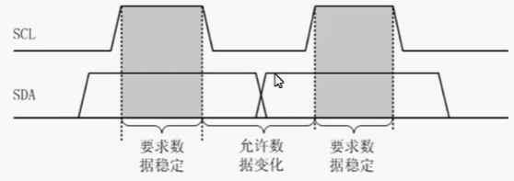

 |  |  | SCL高电平时数据必须稳定，SCL低电平才允许数据切换，每次传输都以字节为单位
 |  | ⑵起始信号和停止信号：
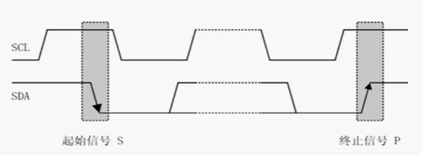

 |  | ⑶应答信号：
 |  |  | 包括两种，应答和不应答。应答就让主机继续发，不应答主机就发停止信号，应答信号就是第九个位的数据
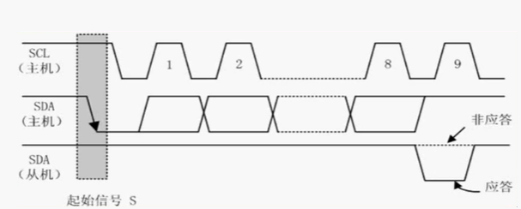

 |  | ⑷总线寻址方式：

 |  |  | 第0位是方向，1-7是从机地址，从机发现地址和自己一样就判定是自己，否则就忽略
 |  | ⑸数据传输：

视频路径
D:\AAAAAAAAA程序员\光盘资料\普中STM32-PZ6806L--PZ6806D开发板资料\普中STM32-PZ6806L开发板资料-B\3--手把手开发讲解视频

D:\STM32\songkewei\光盘资料\普中STM32-PZ6806L--PZ6806D开发板资料\普中STM32-PZ6806L开发板资料-B\3--手把手开发讲解视频
代码路径
D:\STM32\songkewei\光盘资料\普中STM32-PZ6806L--PZ6806D开发板资料\普中STM32-PZ6806L开发板资料-A\4-实验程序\库函数版

